Sheet1
Address | Latitude | Longitude | Title | Description | Price | ImageUrls | ImageNames | VideoURL | ContactMethod | Id | DateBegin | DateEnd | ListingFee | AdStatus | AvitoId | ManagerName | ContactPhone | Category | InternetCalls | CallsDevices | Delivery | WeightForDelivery | LengthForDelivery | HeightForDelivery | WidthForDelivery | GoodsType | AdType | Condition | Availability | Color | ColorName | Model | GoodsSubType | TableType | FurnitureShape | FoldingMechanism | Width | Height | Length | UnfoldedLength | TabletopMaterial | BaseMaterial | FurnitureAdditions | Purpose
Обязательный | Необязательный | Необязательный | Обязательный | Обязательный | Необязательный | Обязательный | Обязательный | Необязательный | Необязательный | Обязательный | Необязательный | Необязательный | Необязательный | Необязательный | Необязательный | Необязательный | Необязательный | Обязательный | Необязательный | Необязательный | Необязательный | Необязательный | Необязательный | Необязательный | Необязательный | Обязательный | Обязательный | Обязательный | Может быть обязательным_x000D_ Подробнее | Может быть обязательным_x000D_ Подробнее | Необязательный | Необязательный | Обязательный | Может быть обязательным_x000D_ Подробнее | Может стать обязательным c 28.05.2024_x000D_ Подробнее | Может быть обязательным_x000D_ Подробнее | Может быть обязательным_x000D_ Подробнее | Может быть обязательным_x000D_ Подробнее | Может быть обязательным_x000D_ Подробнее | Необязательный | Может быть обязательным_x000D_ Подробнее | Может быть обязательным_x000D_ Подробнее | Необязательный | Необязательный
 |  |  | Кабинет руководителя | Кабинет для директора Артикул 172 Стол бу с царапинами Превратите свой кабинет руководителя в произведение искусства с нашей элитной мебелью в цвете Итальянского ореха. Этот оттенок придаст офисному интерьеру изысканность, подчеркивая вашу утонченность и статус. Наш стол директора с круглым брифингом – это идеальное решение для максимальной оптимизации вашего рабочего пространства. Брифинг, интегрированный в стол, позволяет экономить место, не жертвуя комфортом. Благодаря этому дизайну вы получаете возможность использовать его как дополнительное рабочее место или даже отдельный стол для совещаний. Тумба на колесиках и шкафы – это незаменимые помощники в организации вашего рабочего пространства. Они предоставляют достаточно места для хранения документов, концелярии и других вещей, поддерживая порядок в вашем кабинете. Так же у нас можно отдельно приобрести переговорный стол из серии этого кабинета. Размеры ДхШхВ: Стол - 180х88 Брифинг - 120 Шкафы - 83х45х197 Цвет: Итальянский орех Цена: 60000 Количество 1 Для того, чтобы получить больше предложений и подобрать мебель под ваши личные нужды напишите или позвоните нам----> ➕ Адрес: Склад в г. Одинцово улица Старое Яскино 75ст2. Ориентир ворота с вывеской Офис Комфорт ➕ При поиске нас в навигаторе наберите – Офис комфорт Одинцово ➕ Наш телеграмм канал – office comfort es 🕒 График: Часы работы склада с 10 до 19, Выходной Вс. ------------------------------------------------------------------- Oфис Комфорт — это большой склад офисной мебели, после закрытия больших организаций, в городе Одинцово М.О. На нашем складе вы найдете мебель на любой вкус. У много как дешевой бу мебели, так и мебель известных производителей представительного класса. Работаем уже 6 лет, развиваясь и улучшая сервисный центр Можем укомплектовать 100-200 рабочих мест. | 59999 | https://disk.yandex.ru/i/hmJiV3MAI6O_PA | https://disk.yandex.ru/i/lMl5M-YB5q1ArQ | https://disk.yandex.ru/i/TIQk2yf1KZB5vw | https://disk.yandex.ru/i/PQBEm8hCCqR1bg | https://disk.yandex.ru/i/Kcizgj9qVXpmHg | https://disk.yandex.ru/i/Qy6HVouhI3H7pw | https://disk.yandex.ru/i/je5vNZ2VIu9GyA | https://disk.yandex.ru/i/chHNHedFfzPlyA | https://disk.yandex.ru/i/1AnYcBlu2cgieQ | https://disk.yandex.ru/i/ABxBgbXigzwbNA |  | https://youtu.be/ycYx204IpKc?si=5z8-v1fOQP2SdfR_ |  |  |  |  |  |  |  |  |  | Мебель и интерьер |  |  |  |  |  |  |  | Столы и стулья | Товар приобретен на продажу | Б/у | В наличии | Коричневый |  |  | Столы | Письменный | Прямоугольный | Нет | 88 | 75 | 180 |  | ДСП | ДСП | Тубма | Кабинет
 |  |  | Кабинет руководителя | Кабинет руководителя Артикул 171 Практичный и презентабельный кабинет бу для руководителя в хорошем состоянии, просим заметит, что на тумбе под оргтехнику есть царапины. Эта офисная мебель для директора отличается изысканным дизайном, который сочетает в себе современные тенденции и проверенные временем решения. Благодаря этому, она гармонично впишется в любой интерьер и подчеркнет корпоративный стиль вашей компании. Офисная мебель будет не только украшением вашего офиса, но и отличным помощником в работе. Просторный стол обеспечит вам комфортное рабочее пространство, где вы сможете полноценно раскрывать свой потенциал. Тумбы и шкафы предоставят удобное хранение оргтехники, канцелярии и документов, делая вашу работу более организованной и продуктивной. Так же у нас можно отдельно приобрести переговорный стол из серии этого прекрасного кабинета руководителя. Размеры ДхШхВ: Стол - 180х88 Приставка - 150х60 Шкафы - 83х45х197 Тумба под оргтехнику - 83х45х82 Цвет: Итальянский орех Цена: 60000 Количество 1 Для того, чтобы получить больше предложений и подобрать мебель под ваши личные нужды напишите или позвоните нам----> ➕ Адрес: Склад в г. Одинцово улица Старое Яскино 75ст2. Ориентир ворота с вывеской Офис Комфорт ➕ При поиске нас в навигаторе наберите – Офис комфорт Одинцово ➕ Наш телеграмм канал – office comfort es 🕒 График: Часы работы склада с 10 до 19, Выходной Вс. ------------------------------------------------------------------- Oфис Комфорт — это большой склад офисной мебели, после закрытия больших организаций, в городе Одинцово М.О. На нашем складе вы найдете мебель на любой вкус. У много как дешевой бу мебели, так и мебель известных производителей представительного класса. Работаем уже 6 лет, развиваясь и улучшая сервисный центр Можем укомплектовать 100-200 рабочих мест. | 59999 | https://disk.yandex.ru/i/UZi2aZPXmiD3eQ | https://disk.yandex.ru/i/JDlfr5oNEx8LzA | https://disk.yandex.ru/i/NcZTV7N5P_W_Uw | https://disk.yandex.ru/i/H2TACXSC6qDfMg | https://disk.yandex.ru/i/ABxBgbXigzwbNA | https://disk.yandex.ru/i/ljp0VEq-3JnbJg | https://disk.yandex.ru/i/yTYMlIfLXjFOFw | https://disk.yandex.ru/i/je5vNZ2VIu9GyA | https://disk.yandex.ru/i/m32_3cIT2w4zfA | https://disk.yandex.ru/i/chHNHedFfzPlyA |  | https://youtu.be/ycYx204IpKc?si=5z8-v1fOQP2SdfR_ |  |  |  |  |  |  |  |  |  | Мебель и интерьер |  |  |  |  |  |  |  | Столы и стулья | Товар приобретен на продажу | Б/у | В наличии | Коричневый |  |  | Столы | Кухонный | Полукруглый | Нет | 88 | 75 | 180 |  | ЛДСП | ЛДСП | Тумба | Кабинет
 |  |  | Стол для переговоров | Стол переговорный Артикул 159 Описание: офисный переговорный стол с отверстиями для проводов. На столе есть дефекты. Размеры: 140х144 Цвет: венге Цена: 10 000 руб Количество: 2 Для того, чтобы получить больше предложений и подобрать мебель под ваши личные нужды напишите или позвоните нам----> ➕ Адрес: Склад в г. Одинцово улица Старое Яскино 75ст2. Ориентир ворота с вывеской Офис Комфорт ➕ При поиске нас в навигаторе наберите – Офис комфорт Одинцово ➕ Наш телеграмм канал – office comfort es 🕒 График: Часы работы склада с 10 до 19, Выходной Вс. ------------------------------------------------------------------- Oфис Комфорт — это большой склад офисной мебели, после закрытия больших организаций, в городе Одинцово М.О. На нашем складе вы найдете мебель на любой вкус. У много как дешевой бу мебели, так и мебель известных производителей представительного класса. Работаем уже 6 лет, развиваясь и улучшая сервисный центр Можем укомплектовать 100-200 рабочих мест. | 9999 | https://disk.yandex.ru/i/VlRmxz-3tCtJrQ | https://disk.yandex.ru/i/8UT3r9FQmaUWjg | https://disk.yandex.ru/i/3bWKoeimHzJ8GQ | https://disk.yandex.ru/i/77u4HLTb1u6Low | https://disk.yandex.ru/i/P7iQFBO-a1aEEQ | https://disk.yandex.ru/i/b4x16I-QR68geg | https://disk.yandex.ru/i/HeOUhSVcd51nLw | https://disk.yandex.ru/i/HVzuzXr3nJS0og |  | https://youtu.be/ycYx204IpKc?si=5z8-v1fOQP2SdfR_ |  |  |  |  |  |  |  |  |  | Мебель и интерьер |  |  |  |  |  |  |  | Столы и стулья | Товар приобретен на продажу | Б/у | В наличии | Коричневый |  |  | Столы | Кухонный | Квадратный | Нет | 144 | 75 | 140 |  | ДСП | ДСП |  | Кабинет
 |  |  | Кабинет руководителя | Кабинет руководителя Артикул 168 Описание Офисная мебель от компании Steelcase, созданной с любовью и уважением к вашему профессионализму и статусу. Офисные решения из Франции сочетают в себе элегантность и функциональность. Офисный стол с брифингом и встроенной тумбой на дизайнерских металлических ногах является воплощением стиля и практичности. Он предоставляет вам все необходимое для эффективной работы, не уступая внешнему виду и комфорту. Большой шкаф для документов с металлическими полками, выдерживающими большой вес, и надежным замком гарантирует безопасное хранение ваших ценных документов, сохраняя их в полном порядке. В комплект также входит тумба под оргтехнику, обеспечивая вам все необходимое для и организации вашего рабочего места. Размеры ДхШхВ: Стол - 170х90 Брифинг - 120х80 Шкаф - 100х45х200 Тумба - 80х46х73 Цена 25 000 - с явными выраженными дефектами. 35 000 руб - в хорошем состоянии. Количество 27 комплектовДля того, чтобы получить больше предложений и подобрать мебель под ваши личные нужды напишите или позвоните нам----> ➕ Адрес: Склад в г. Одинцово улица Старое Яскино 75ст2. Ориентир ворота с вывеской Офис Комфорт ➕ При поиске нас в навигаторе наберите – Офис комфорт Одинцово ➕ Наш телеграмм канал – office comfort es 🕒 График: Часы работы склада с 10 до 19, Выходной Вс. ------------------------------------------------------------------- Oфис Комфорт — это большой склад офисной мебели, после закрытия больших организаций, в городе Одинцово М.О. На нашем складе вы найдете мебель на любой вкус. У много как дешевой бу мебели, так и мебель известных производителей представительного класса. Работаем уже 6 лет, развиваясь и улучшая сервисный центр Можем укомплектовать 100-200 рабочих мест. | 24999 | https://disk.yandex.ru/i/UHXRg6OxlEfUxg | https://disk.yandex.ru/i/PTTxLwvQo2wbOg | https://disk.yandex.ru/i/r8haHNYVYkEfug | https://disk.yandex.ru/i/wZvttGINkhGIPA | https://disk.yandex.ru/i/FPO_HMnaw_NKXg | https://disk.yandex.ru/i/4Lbq_Ng2NpSwkQ | https://disk.yandex.ru/i/st90yK27BGQlFQ | https://disk.yandex.ru/i/8jNbAfpOEXukxQ | https://disk.yandex.ru/i/HCJWd61-NB0yhA | https://disk.yandex.ru/i/DG-w_PhezIyGgg |  | https://youtu.be/ycYx204IpKc?si=5z8-v1fOQP2SdfR_ |  |  |  |  |  |  |  |  |  | Мебель и интерьер |  |  |  |  |  |  |  | Столы и стулья | Товар приобретен на продажу | Б/у | В наличии | Жёлтый |  |  | Столы | Письменный | Прямоугольный | Нет | 90 | 75 | 170 |  | ЛДСП | ЛДСП | Тумба | Кабинет
 |  |  | Стол круглый | Стол круглый Артикул 2136 Описание Белый круглый стол, ножка не фиксированная, может вращаться. Есть дефекты на столешнице Размер 80 см Цвет белый Цена 5000 Количество 1 Для того, чтобы получить больше предложений и подобрать мебель под ваши личные нужды напишите или позвоните нам----> ➕ Адрес: Склад в г. Одинцово улица Старое Яскино 75ст2. Ориентир ворота с вывеской Офис Комфорт ➕ При поиске нас в навигаторе наберите – Офис комфорт Одинцово ➕ Наш телеграмм канал – office comfort es 🕒 График: Часы работы склада с 10 до 19, Выходной Вс. ------------------------------------------------------------------- Oфис Комфорт — это большой склад офисной мебели, после закрытия больших организаций, в городе Одинцово М.О. На нашем складе вы найдете мебель на любой вкус. У много как дешевой бу мебели, так и мебель известных производителей представительного класса. Работаем уже 6 лет, развиваясь и улучшая сервисный центр Можем укомплектовать 100-200 рабочих мест. | 4999 | https://disk.yandex.ru/i/d7VhfnI3Tzeyhw | https://disk.yandex.ru/i/3LhVw5XmxI4kEA | https://disk.yandex.ru/i/E8Oe5s46i5Iihw | https://disk.yandex.ru/i/85xR4DpK7PwOQA | https://disk.yandex.ru/i/XgBGVKbNp_5CSg |  | https://youtu.be/ycYx204IpKc?si=5z8-v1fOQP2SdfR_ |  |  |  |  |  |  |  |  |  | Мебель и интерьер |  |  |  |  |  |  |  | Столы и стулья | Товар приобретен на продажу | Б/у | В наличии | Белый |  |  | Столы | Другой | Круглый | Нет | 80 | 75 | 80 |  | ЛДСП | ЛДСП |  | Бар/кафе | Кабинет | Кухня
 |  |  | Стол переговорный | Стол переговорный Описание: Большой круглый стол подойдет как для офисов в качестве переговорного стола, так и для дома, как обеденный стол для большой семьи. Лакированный стол с красивым окрасом, который хорошо подойдет для любого интерьера. Просим заметить, что на столе есть дефекты. Диаметр 200 Высота 78 Цена: 99 999 Для того, чтобы получить больше предложений и подобрать мебель под ваши личные нужды напишите или позвоните нам----> ➕ Адрес: Склад в г. Одинцово улица Старое Яскино 75ст2. Ориентир ворота с вывеской Офис Комфорт ➕ При поиске нас в навигаторе наберите – Офис комфорт Одинцово ➕ Наш телеграмм канал – office comfort es 🕒 График: Часы работы склада с 10 до 19, Выходной Вс. ------------------------------------------------------------------- Oфис Комфорт — это большой склад офисной мебели, после закрытия больших организаций, в городе Одинцово М.О. На нашем складе вы найдете мебель на любой вкус. У много как дешевой бу мебели, так и мебель известных производителей представительного класса. Работаем уже 6 лет, развиваясь и улучшая сервисный центр Можем укомплектовать 100-200 рабочих мест. | 99999 | https://disk.yandex.ru/i/s0_JpOMbuo2BNA | https://disk.yandex.ru/i/PHeroVhElgKqMQ | https://disk.yandex.ru/i/oqW75vNC2hm7PA | https://disk.yandex.ru/i/9TDUMySdZ8jjtQ | https://disk.yandex.ru/i/Xd8kjPW488HloA | https://disk.yandex.ru/i/RMNpvAmr6DR2qQ | https://disk.yandex.ru/i/R2DvVMTFE_ad3w | https://disk.yandex.ru/i/2hknK8GVPthv1w |  | https://youtu.be/ycYx204IpKc?si=5z8-v1fOQP2SdfR_ |  |  |  |  |  |  |  |  |  | Мебель и интерьер |  |  |  |  |  |  |  | Столы и стулья | Товар приобретен на продажу | Б/у | В наличии | Коричневый |  |  | Столы | Кухонный | Круглый | Нет | 200 | 75 | 200 |  | Дерево | Дерево |  | Бар/кафе | Кабинет | Кухня
...
 |  |  |  |  |  |  |  |  |  |  |  |  |  |  |  |  |  | Мебель и интерьер
 |  |  |  |  |  |  |  |  |  |  |  |  |  |  |  |  |  | Мебель и интерьер

 |  |  |  |  |  |  |  |  |  |  |  |  |  |  |  |  |  | Мебель и интерьер
 |  |  |  |  |  |  |  |  |  |  |  |  |  |  |  |  |  | Мебель и интерьер
 |  |  |  |  |  |  |  |  |  |  |  |  |  |  |  |  |  | Мебель и интерьер
 |  |  |  |  |  |  |  |  |  |  |  |  |  |  |  |  |  | Мебель и интерьер
 |  |  |  |  |  |  |  |  |  |  |  |  |  |  |  |  |  | Мебель и интерьер
 |  |  |  |  |  |  |  |  |  |  |  |  |  |  |  |  |  | Мебель и интерьер
 |  |  |  |  |  |  |  |  |  |  |  |  |  |  |  |  |  | Мебель и интерьер
 |  |  |  |  |  |  |  |  |  |  |  |  |  |  |  |  |  | Мебель и интерьер
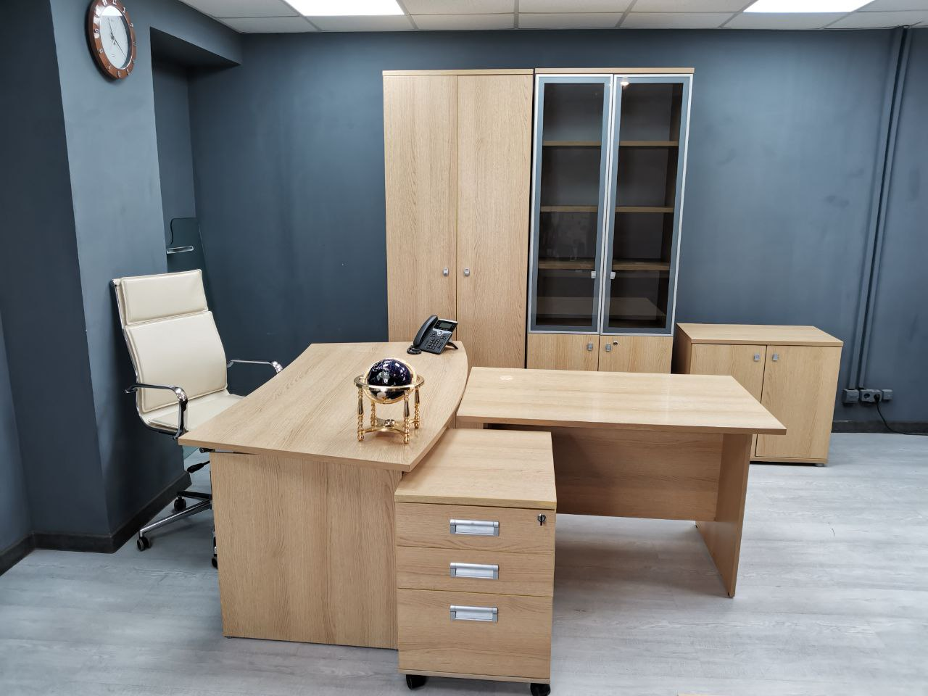
 |  |  |  |  |  |  |  |  |  |  |  |  |  |  |  |  |  | Мебель и интерьер

